流程图
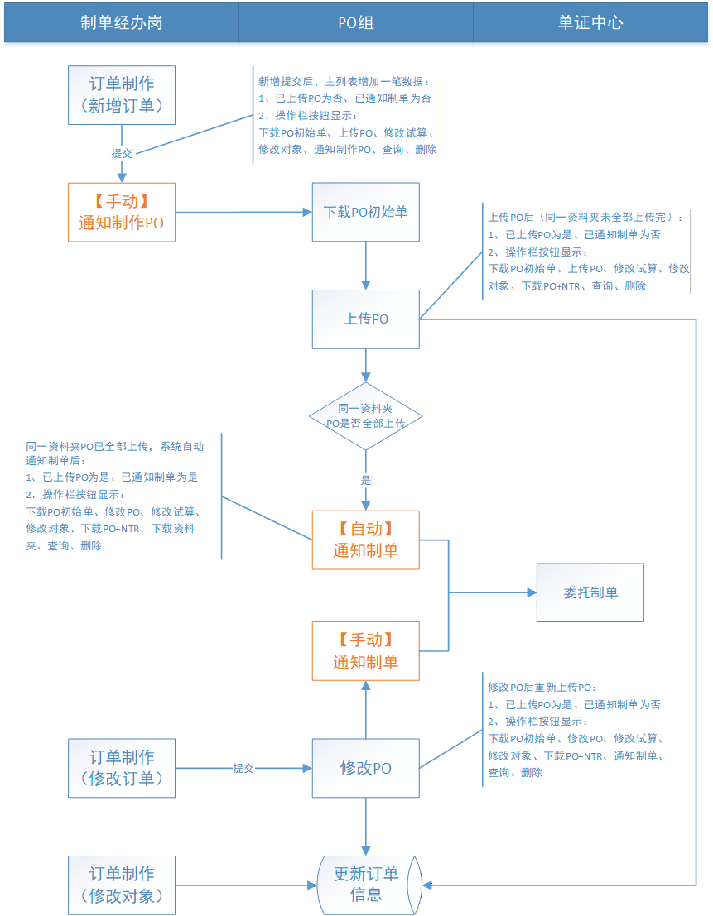
说明：
涉及委托制单功能改造的部分先不做，待本次需求上线，功能使用后，再视情况进行改造。
【订单制作】功能，状态、按钮展示逻辑

原型图
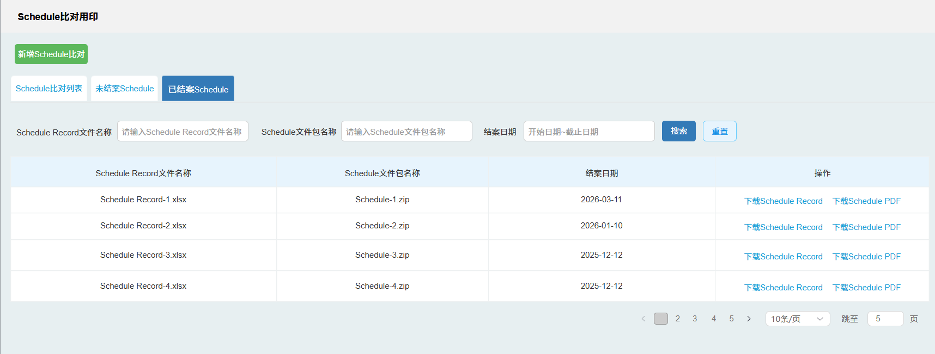
原型原件在项目组团队文件中
单证对象维护-主列表
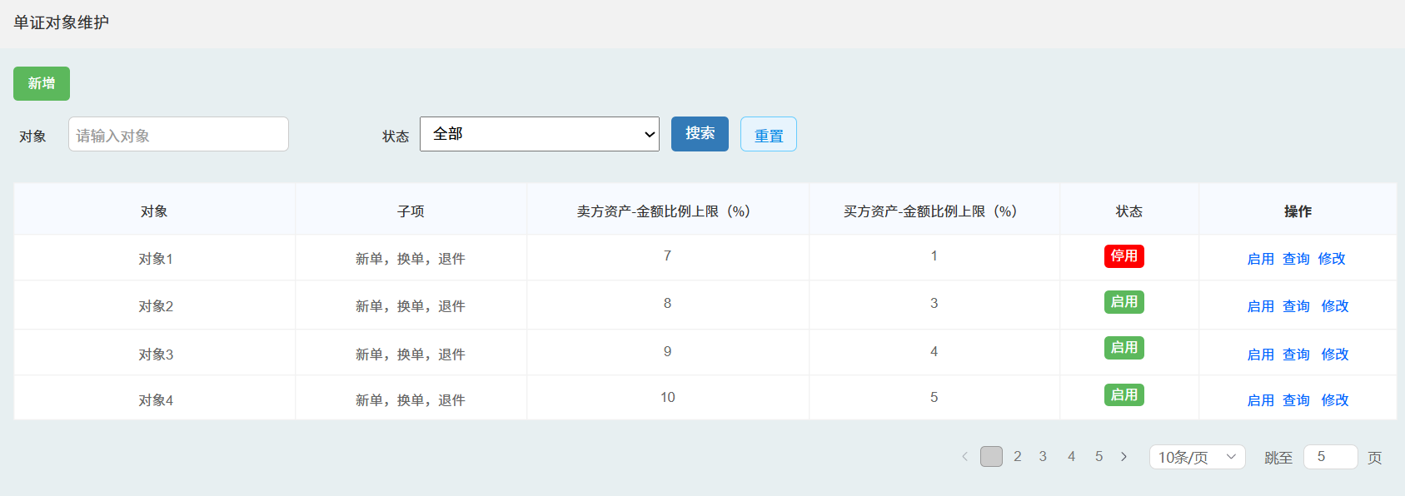

单证对象维护-新增、修改页面
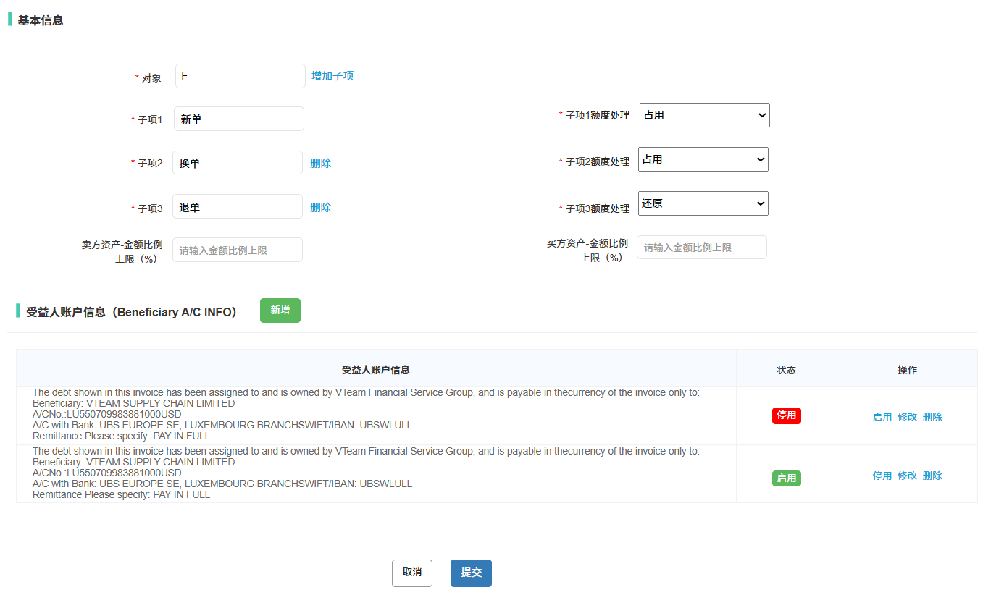

单证对象维护-新增、修改页面-受益人账户信息弹框页面
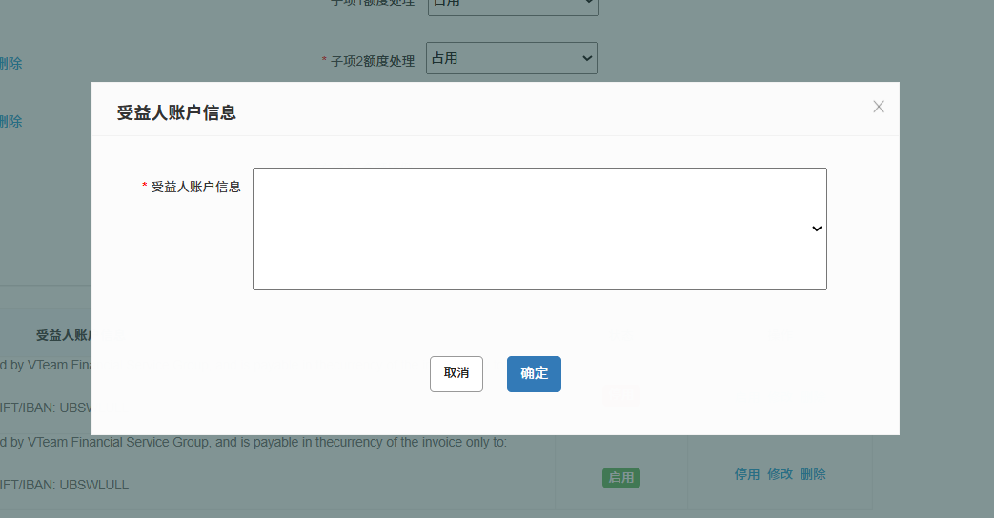

买卖方信息-主列表页面
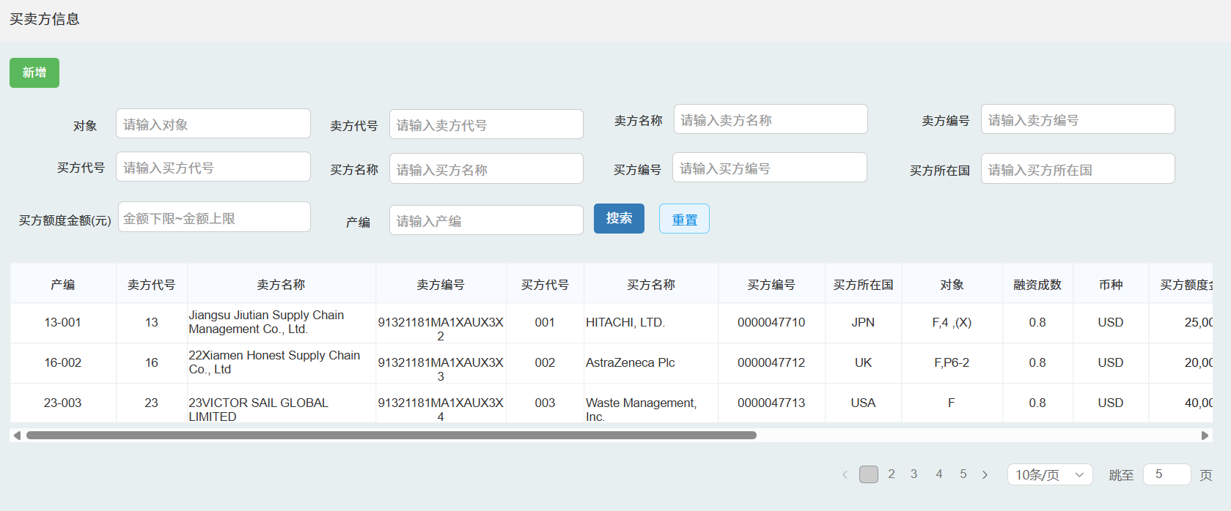

买卖方信息-新增、修改页面

订单制作-主列表页面
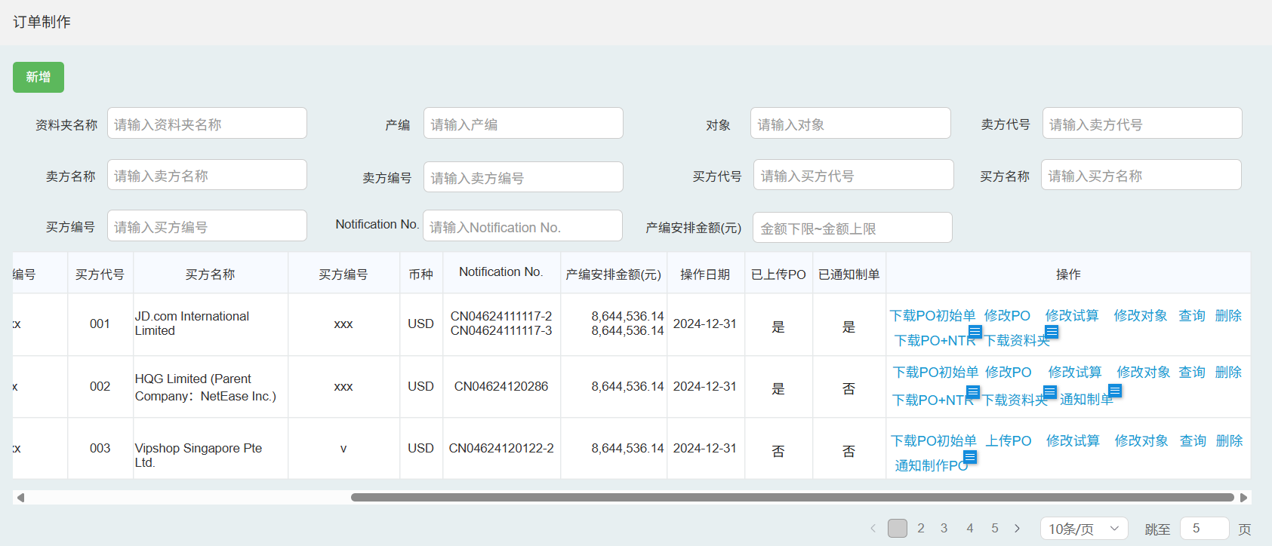

订单制作-新增页面

订单制作-新增页面-新增试算/修改弹框
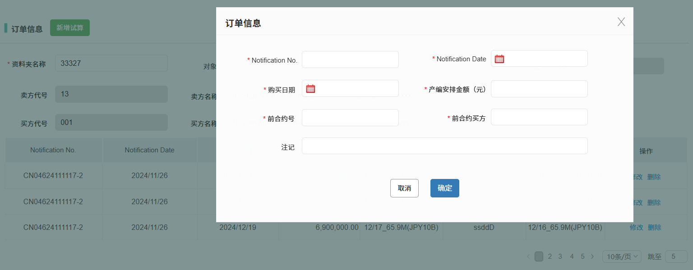

订单制作-修改试算页面

订单制作-修改试算页面-新增试算弹框 | 订单制作-修改试算页面-修改试算弹框
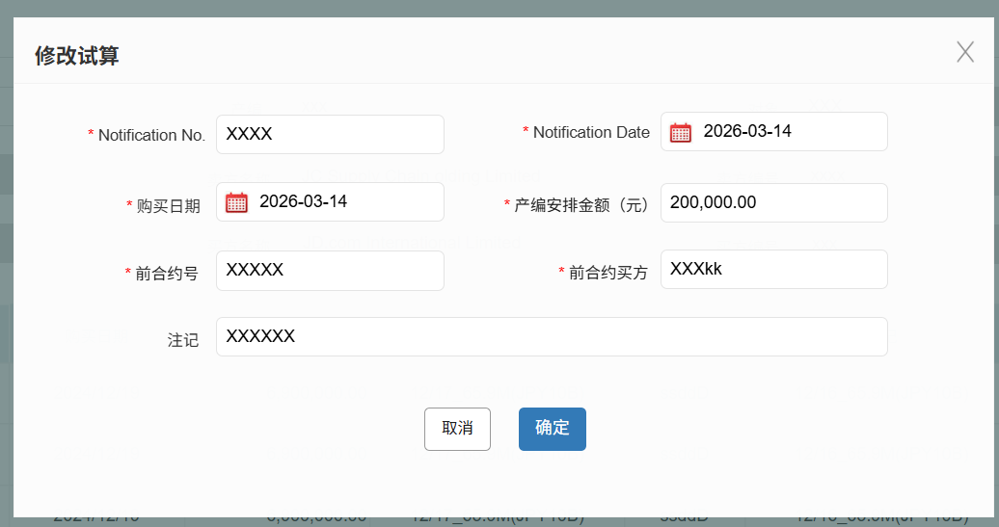
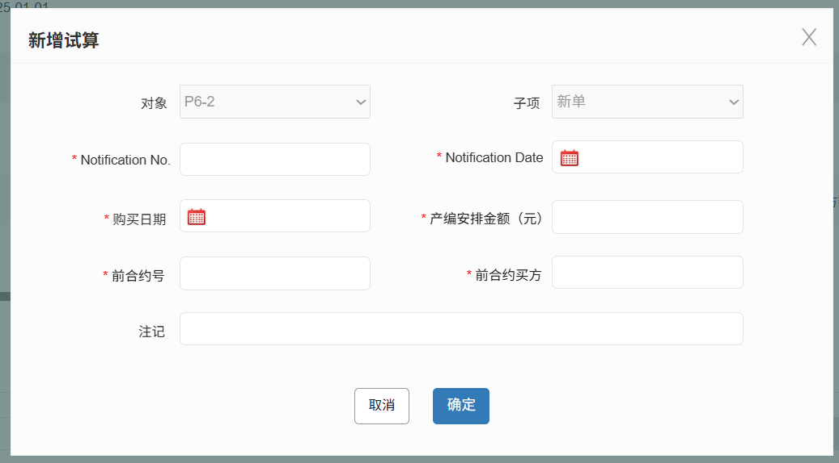

订单制作-修改对象页面

订单制作-修改对象页面-批量修改对象弹框 | 订单制作-修改对象页面-单个修改对象弹框
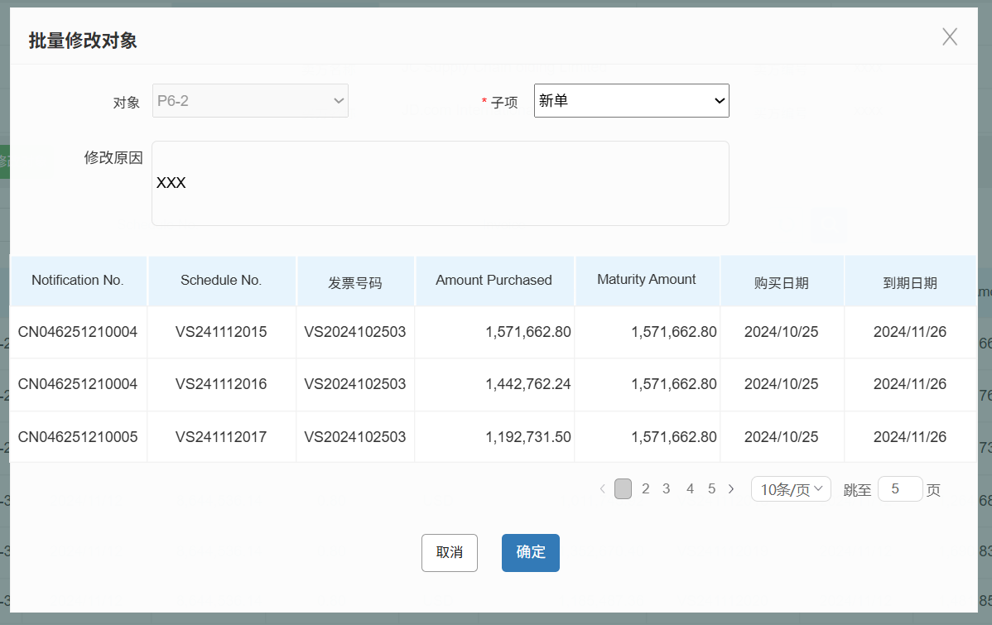
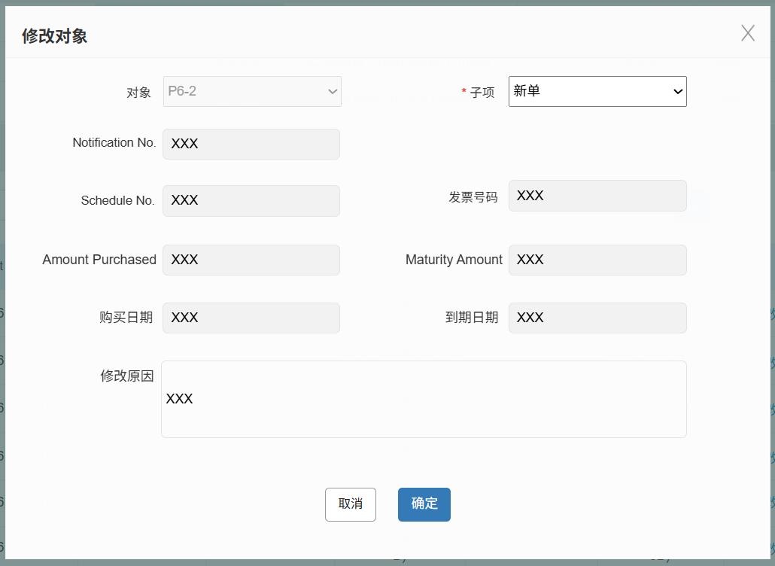

订单制作-修改对象-批量修改对象弹框
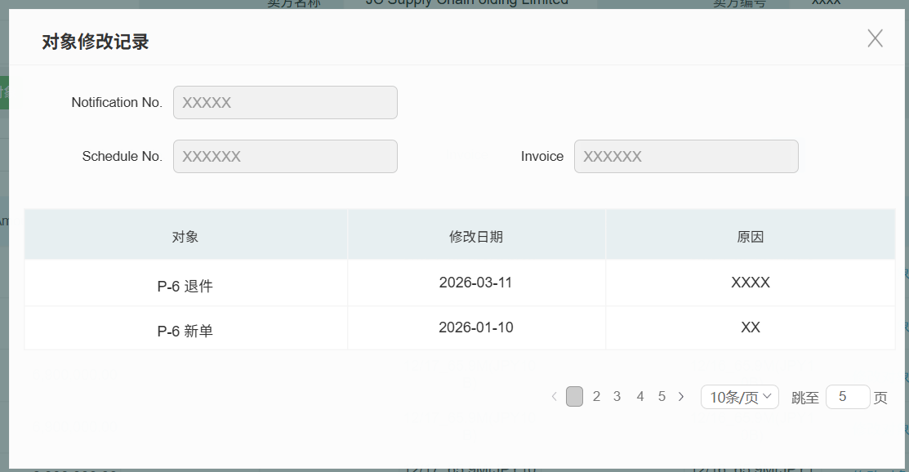

Schedule比对用印-比对列表
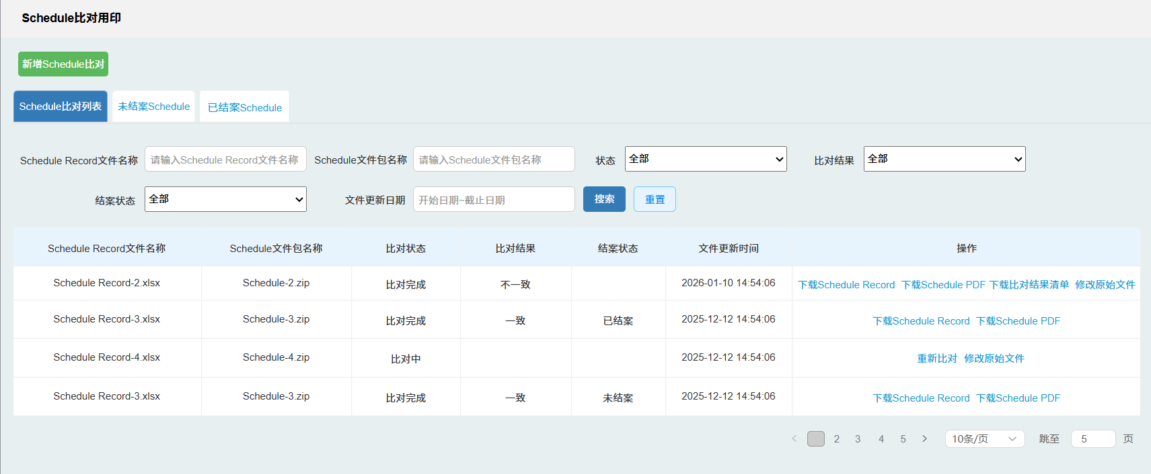

Schedule比对用印-新增Schedule比对弹框页面
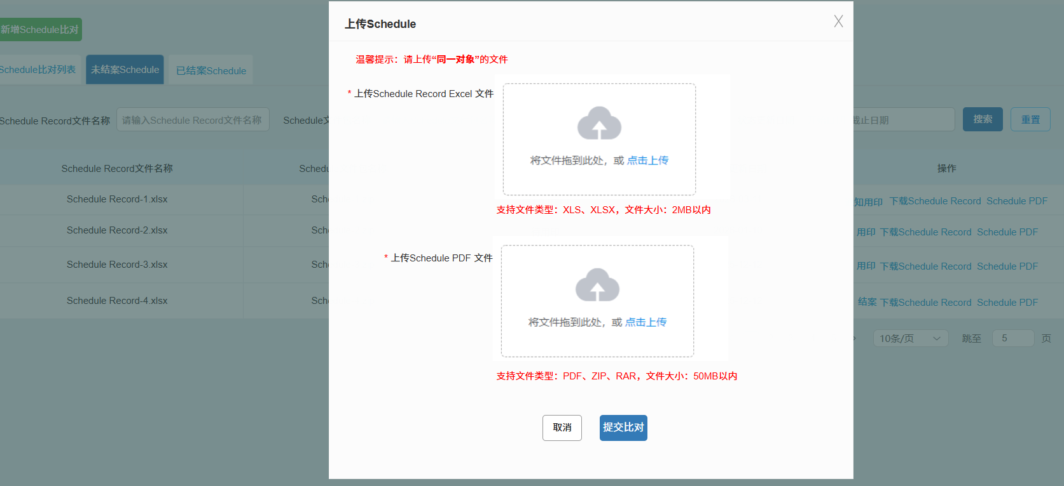

Schedule比对用印-未结案列表
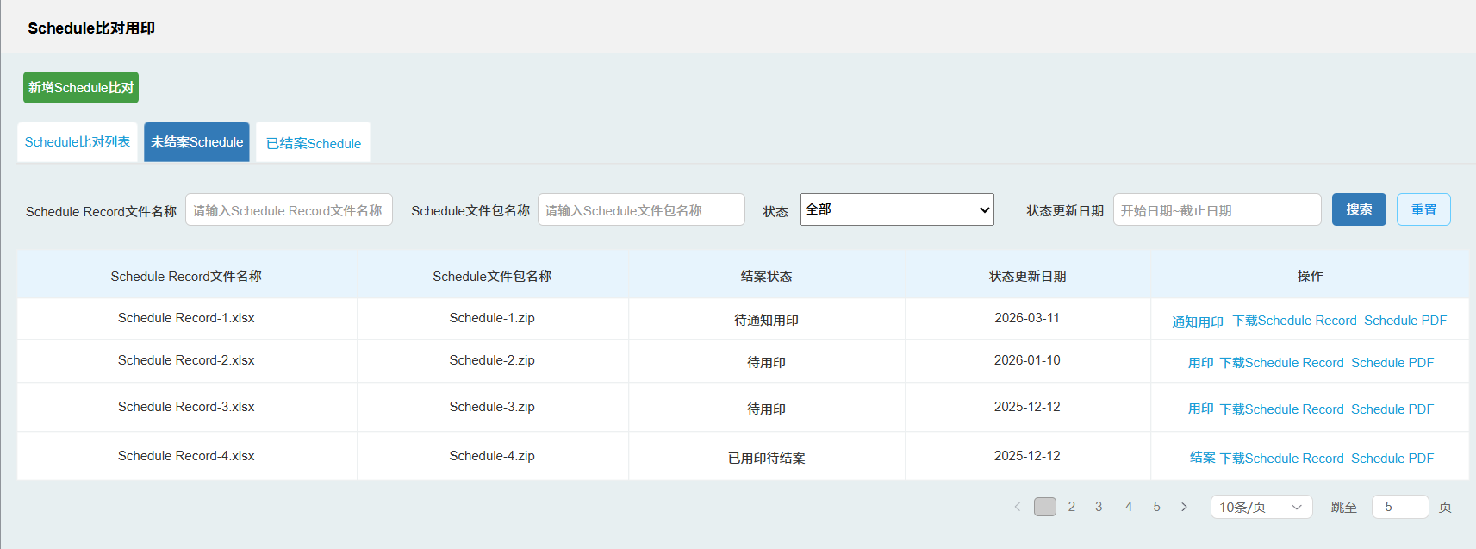

Schedule比对用印-已结案列表

文件模板
⬅前合约号
 | Schedule Record Excel文件 | Schedule PDF文件 | PDF比对项截图
栏位名称 | SCHEDULE No. | Series No.
 | Invoice | Invoice No.
 | Advanced Purchase Amount | Amount purchased
 | Maturity Amount | Maturity Amount
 | Purchase Date | Date purchased AR
 | Receivable Due Date | Due Date

 | Schedule PDF-有前合约号 | Schedule PDF-无前合约号

 | Schedule Record Excel | 比对结果清单模板

